关系图
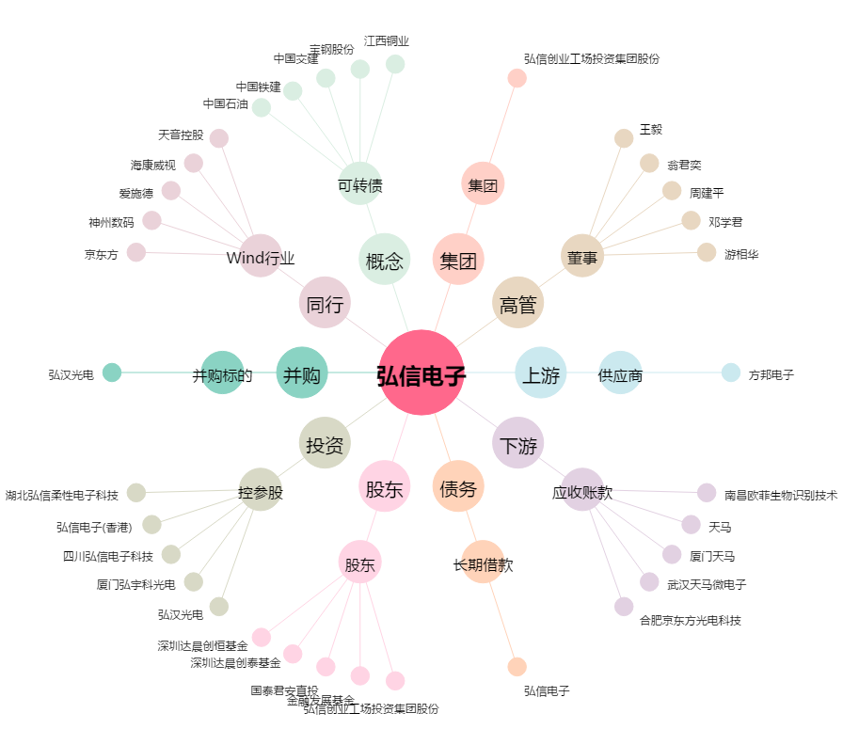
弘信电子[300657.SZ] - 关系概览图

